IWS室内世界系列赛
2018澳门室内射箭公开赛团队报名表 |  |  |  |  |  |  | 填写注意事项，请正确填写红色栏内信息。组委会不承担因信息填写错误造成的任何损失和责任。证件号码将作为参赛时登记报道凭证。国际箭联IWS赛事只接受护照号，并需提供有效的国际箭联ID号。如无ID号，可向国家协会申请，或向组委会申请。 |  |  |  | 中国赞助商：
比赛：国际箭联IWS室内世界系列赛澳门站 |  |  |  |  | 报名俱乐部/团体
编号 | 性别 | 姓（拼音） | 名（拼音） | 注册证件 | 证件号码 | 国籍 | 出生年月日 | 联系电话 | 电子邮件 | 参赛项目￥1960竞赛费(含次级赛） | 竞赛费小计 | 国际箭联射手ID号 | 通过组委会申请ID | ID申请费￥200（1年有效期） | 定制参赛证/参赛证书￥140元 | 选手2寸身份照片 （不小于801K） | 定制参赛证费小计 | 弓箭现场寄存服务￥140元 | 弓箭现场寄存服务小计 | 随行教练注册费 | 教练注册费小计 | 教练名字（拼音） | 2寸身份照片（不小于800K）
例 | 男 | ZHANG | SAN | 护照号 | G40988780 | 中国 | 1997-05-10 | *1801998999 | yong@example.com | 男子反曲弓 | 1960 |  | 是 | 200 |  |  | 140 | 需要（比赛期间2日） | 140 | 注册教练1名（￥350元） | 350 | LI SI
01 |  |  |  | 护照号 |  |  |  | *
02 |  |  |  | 护照号 |  |  |  | *
03 |  |  |  | 护照号 |  |  |  | *
04 |  |  |  | 护照号 |  |  |  | *
05 |  |  |  | 护照号 |  |  |  | *
06 |  |  |  | 护照号 |  |  |  | *
07 |  |  |  | 护照号 |  |  |  | *
08 |  |  |  | 护照号 |  |  |  | *
09 |  |  |  | 护照号 |  |  |  | *
10 |  |  |  | 护照号 |  |  |  | *
11 |  |  |  | 护照号 |  |  |  | *
12 |  |  |  | 护照号 |  |  |  | *
13 |  |  |  | 护照号 |  |  |  | *
14 |  |  |  | 护照号 |  |  |  | *
15 |  |  |  | 护照号 |  |  |  | *
16 |  |  |  | 护照号 |  |  |  | *
17 |  |  |  | 护照号 |  |  |  | *
18 |  |  |  | 护照号 |  |  |  | *
19 |  |  |  | 护照号 |  |  |  | *
20 |  |  |  | 护照号 |  |  |  | *

 | 注意：比赛各项目录取前32名射手进入淘汰赛，为提供更多比赛机会，未进入正赛淘汰赛的可以参加次级赛，在相同决赛场地进行比赛，并同样颁发该赛事次级赛奖牌。如进入正赛淘汰赛选手，次级赛竞赛费可在现场报到处退还。

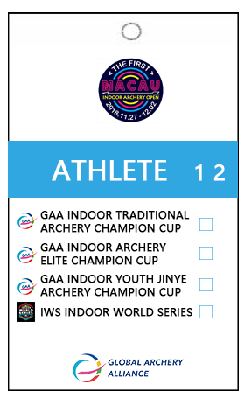
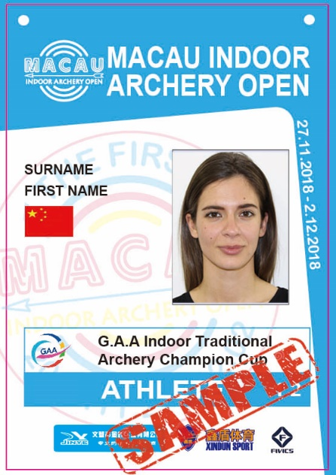
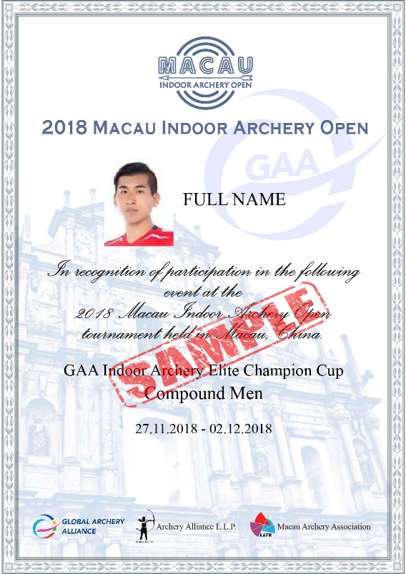
 |  |  |  | 免费参赛证 | 定制参赛证 |  | 定制奖状
 | 组委会提供免费参赛证，同时提供有纪念意义的参赛证和参赛证明定制服务。每份定制￥140元。不选择定制服务的，无法获得参赛证明。

 | 免费参赛证为5.4*9cm打印纸+卡套，1cm单色挂绳

 | 定制参赛证为9*13cm硬PVC证件，热转印挂绳
 | 定制奖状为A4尺寸硬卡纸

